人天評估 & 報價
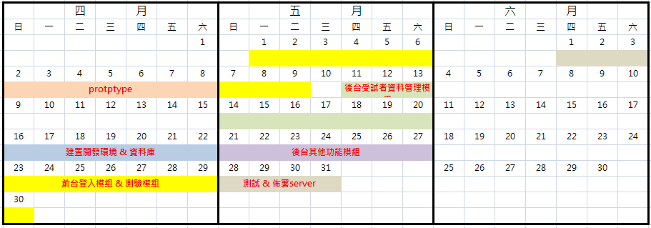
開發階段 | 功能小結 | 人 / 天 | 日期預估(參考圖一) | memo
phase 1 | 1. 需求分析、prototype設計 | 5 | 2017/04/02 ~ 2017/04/08 | 提供USER 系統初步畫面呈現(prototype)
 |  |  |  | 4/9~4/15 無開發進度，該週由USER確認prototype。待確認完 prototype 後才正式執行開發。
phase 2 | 1. 開發環境建置與資料庫 | 5 | 2017/04/16 ~ 2017/04/22
 | 2. 前台登入模組 for 主試者 (畫面&後端) | 4 | 2017/04/23 ~ 2017/05/09
 | 3. 前台測驗模組 for 受試者 (畫面&後端) | 8
 | 4. 後台受試者資料管理模組(含新增受試者、編輯受試者、刪除受試者、查詢受試者測驗結果) | 7 | 2017/05/11 ~ 2017/05/20
 | 5. 後台其他功能模組 (訪員管理、單位管理) | 5 | 2017/05/21 ~ 2017/05/27
 | 6. 測試、佈署 server | 5 | 2017/05/28 ~ 2017/06/03 | 開發完成
 |  |  | 2017/06/04 ~ | USER測試 & 錯誤修復
 | 總計 : | 39

備註 : | 1 人 / 天，是指一個人工作八小時的量。因此上述 39 人 / 天則表示共需312 小時。 |  | 備註 :
 |  |  | 1 . 投入2個工程師。 平日一天 2小時；假日一天5小時。2個PG一週(5平日&2假日)約可工作40小時
 |  |  | 2. 上述日期先以 2017/4/2 為專案啟動日為例。實際開發日尚待討論。
 | 報價 (2,000 元/1人天) | 78,000
 |  |  | 圖一

